Portada
Programa Operativo Anual 2014

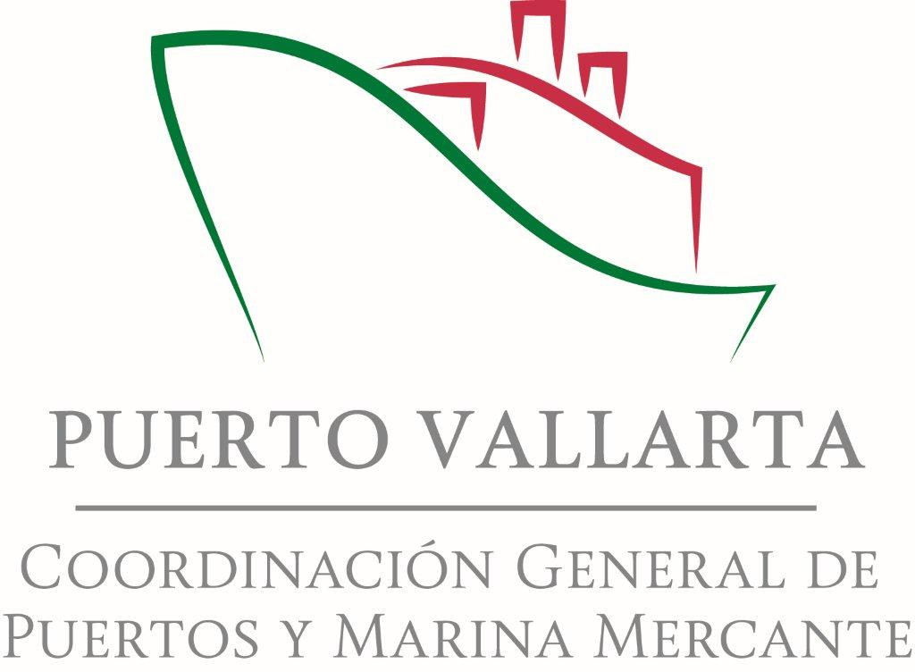

Programado 2014
Fecha |  | 12 de noviembre de 2013

 | Responsable coordinador del POA
 | Nombre | Salomón Pineda Guerrero
 | Cargo | Gerencia de Comercialización
 | Teléfono | 01 322 22 410 00
 | Cisco | 73214
 | Celular | 045 322 1850 112
 | Correo electrónico | gcomercial@puertodevallarta.com.mx

1a. Indicadores objetivos estra
REGRESAR A ÍNDICE
Administración Portuaria Integral Puerto Vallarta
Programa Operativo Anual 2014
 | Programado 2014

1a. Indicadores de objetivos estratégicos
Línea de negocio | Código del objetivo estratégico PMDP | Objetivo estratégico PMDP | Indicador | Unidad de medida | Meta 2014 | Trimestre
 |  |  |  |  |  | Primer |  | Segundo |  | Tercer |  | Cuarto
 |  |  |  |  |  | Programado | Realizado | Programado | Realizado | Programado | Realizado | Programado | Realizado
Turismo náutico | F1 | Garantizar el Mantenimiento y las Inversiones | F1.1 Mantenimiento programado ejecutado | Pesos | 210,000.00 | 0.00 |  | 0.00 |  | 210,000.00 |  | 0.00
Turismo náutico | F1 | Garantizar el Mantenimiento y las Inversiones | F1.2 Inversiones programadas ejecutadas | Pesos | 45,000,000.00 | 0.00 |  | 0.00 |  | 20,000,000.00 |  | 25,000,000.00
Turismo náutico | AC1 | Contar con prestadores de servicios especializados | AC1.1 Cantidad acumulada de prestadores de servicios especializados | Número | 2.00 | 0.00 |  | 0.00 |  | 1.00 |  | 1.00
Turismo náutico | PI | Incrementar la infraestructura | PI.1 Metros lineales de Muelle | Metros lineales | 90.00 | 0.00 |  | 0.00 |  | 50.00 |  | 40.00
Turismo náutico | PI | Incrementar la infraestructura | PI.2 Posiciones de Atraque nuevas construidas. | Número | 8.00 | 0.00 |  | 0.00 |  | 4.00 |  | 4.00
Turismo náutico | C 1 | Incrementar la cantidad y calidad de los servicios. | C 1.1 Número de servicios al turismo náutico | Número | 2.00 | 0.00 |  | 0.00 |  | 1.00 |  | 1.00
Turismo náutico | C 1 | Incrementar la cantidad y calidad de los servicios. | C 1.2 Índice de calidad de servicios | Porcentaje | 0.95 | 95.00 |  | 95.00 |  | 95.00 |  | 95.00
Marinas Públicas | AC2 | Contar con personal especializado en la operación | AC2.1 Lineamientos cumplidos | Porcentaje | 0.95 | 0.95 |  | 0.95 |  | 0.95 |  | 0.95
Marinas Públicas | P2 | Rehabilitar y modernizar, infraestructura para maximizar su uso. | P2.1. Slips rehabilitados respecto al total de slips | Porcentaje | 0.90 | 0.90 |  | 0.90 |  | 0.90 |  | 0.90
Marinas Públicas | C2 | Mejorar la calidad de los servicios | C2.1 Índice de calidad de servicios | Porcentaje | 0.90 | 0.90 |  | 0.90 |  | 0.90 |  | 0.90
Cruceros | F3 | Garantizar el Mantenimiento y las inversiones | F3.1 Mantenimiento programado anual. | Pesos | 4,200,000.00 | 165,000.00 |  | 2,100,000.00 |  | 1,310,000.00 |  | 625,000.00 |  | 4200000
Cruceros | F3 | Garantizar el Mantenimiento y las Inversiones | F3.2 Inversiones programadas ejecutadas | Pesos | 22,000,000.00 | 0.00 |  | 0.00 |  | 9,600,000.00 |  | 12,400,000.00
Cruceros | P3 | Construir y rehabilitar la terminal de cruceros | P3.2 Metros lineales de muelle rehabilitado. | Metros lineales | 48.00 | 0.00 |  | 0.00 |  | 20.00 |  | 28.00
Cruceros | C3 | Mejorar la calidad de los servicios | C3.1 Índice de calidad de servicios | Porcentaje | 1.00 | 1.00 |  | 1.00 |  | 1.00 |  | 1.00
Marina | F4 | Garantizar el mantenimiento y las inversiones. | F4.1 Mantenimiento anual programado | Porcentaje. | 1.00 | 1.00 |  | 1.00 |  | 1.00 |  | 1.00
Marina | AC4 | Contar con prestadores de servicios especializados. | AC 4.1 Número de operadores especializados | Número | 2.00 |  |  |  |  | 1.00 |  | 1.00
Marina | P4 | Incrementar y mejorar la capacidad de atraque | P 4.1 Número de slips construidos | Número | 10.00 | 2.00 |  | 2.00 |  | 2.00 |  | 4.00
Marina | P4 | Slips rehabilitados/slips totales | P 4.2 Slips rehabilitados/slips totales | Número | 2.00 |  |  |  |  | 1.00 |  | 1.00
Marina | C4 | Incrementar la cantidad de los servicios de calidad | C4.1 Número de servicios | Número | 2.00 |  |  |  |  | 1.00 |  | 1.00

1b. Acciones objetivos estratég
REGRESAR A ÍNDICE
Administración Portuaria Integral Puerto Vallarta
Programa Operativo Anual 2014
 | Programado 2014

1b. Acciones de objetivos estratégicos
Línea de negocio | Código del objetivo estratégico PMDP | Objetivo estratégico PMDP | Acción | Unidad de medida | Meta 2014 | Trimestre
 |  |  |  |  |  | Primer |  | Segundo |  | Tercer |  | Cuarto
 |  |  |  |  |  | Programado | Realizado | Programado | Realizado | Programado | Realizado | Programado | Realizado
Turismo náutico | F1 | Garantizar el Mantenimiento y las Inversiones | Mantenimiento a las instalaciones de los muelles flotantes Los Peines | Pesos | 210,000.00 | 0.00 |  | 0.00 |  | 210,000.00 |  | 0.00
Turismo náutico | F1 | Garantizar el Mantenimiento y las Inversiones | Construcción de 4 muelles tipo espigón para la operación de embarciones menores | Millones de Pesos | 45,000,000.00 | 0.00 |  | 0.00 |  | 20,000,000.00 |  | 25,000,000.00
Turismo náutico | AC1 | Contar con prestadores de servicios especializados | Estación de servicios de combustible y prestador de servicio de tour por la bahía | Número | 2.00 |  |  |  |  | 1.00 |  | 1.00
Turismo náutico | PI | Incrementar la infraestructura | Construcción de 4 muelles tipo espigón para la operación de embarciones menores | Metros lineales | 90.00 | 0.00 |  | 0.00 |  | 50.00 |  | 40.00
Cruceros | F3 | Garantizar el Mantenimiento y las inversiones | Inversión en el mantenimiento de infraestructura | Millones de pesos | 4.20 | 0.17 |  | 2.10 |  | 1.31 |  | 0.63
Cruceros | F3 | Garantizar el Mantenimiento y las Inversiones | Ampliación de las bandas de atraque de los muelles 2 y 3 | Millones de pesos | 22.00 | 0.00 |  | 0.00 |  | 9.60 |  | 12.40
Cruceros | P3 | Construir y rehabilitar la terminal de cruceros | Prolongar la banda de atraque de los muelles 2 y 3 | Metros lineales | 48.00 | 0.00 |  | 0.00 |  | 20.00 |  | 28.00

2a. Inversiones API
REGRESAR A ÍNDICE
Administración Portuaria Integral Puerto Vallarta
Programa Operativo Anual 2014
Programado 2014

2a. Inversiones a cargo de la API (pesos)
Obra | Clave de cartera | Código del objetivo estratégico PMDP | Objetivo estratégico PMDP | Meta 2014 |  | Trimestre
 |  |  |  |  |  | Primer |  |  | Segundo |  |  | Tercer |  |  | Cuarto
 |  |  |  | Recursos propios | Recursos fiscales | Programado | Modificado | Ejercido | Programado | Modificado | Ejercido | Programado | Modificado | Ejercido | Programado | Modificado | Ejercido
Total |  |  |  | - | 82,805,766 | - | - | - | 14,811,994 | - | - | 54,013,613 | - | - | 13,980,158 | - | -
Construcción de muelles para la operación de embarcaciones turísticas | 1009J2V0002 | F1 | Garantizar el mantenimiento y las inversiones | - | 42,534,314 | - |  |  | 4,107,021 |  |  | 30,479,790 |  |  | 7,947,502
Tablestacado metálico en los muelles 2, 3 y muro deflector. | 1109J2V0004 | F3 | Garantizar el mantenimiento y las inversiones | - | 12,000,000 | - |  |  | - |  |  | 12,000,000 |  |  | -
Ampliación de la banda de atraque de los muelles 2 y 3. | Por registrar | F3 | Garantizar el mantenimiento y las inversiones (ACTUALIZANDO) |  | 28,271,452 | - |  |  | 10,704,973 |  |  | 11,533,823 |  |  | 6,032,656

2b. Inversiones cesionarios
REGRESAR A ÍNDICE
Administración Portuaria Integral Puerto Vallarta
Programa Operativo Anual 2014
Programado 2014

2b. Inversiones a cargo de cesionarios (pesos)
Cesionario | Obra | Meta 2014 | Trimestre
 |  |  | Primer |  | Segundo |  | Tercer |  | Cuarto
 |  |  | Programado | Ejercido | Programado | Ejercido | Programado | Ejercido | Programado | Ejercido
Total |  | - | - | - | - | - | - | - | - | -
 |  | -
 |  | -
 |  | -
 |  | -
 |  | -
 |  | -
 |  | -
 |  | -
 |  | -
 |  | -
 |  | -
 |  | -
 |  | -
 |  | -
 |  | -
 |  | -
 |  | -
 |  | -
 |  | -
 |  | -
 |  | -
 |  | -
 |  | -
 |  | -
 |  | -
 |  | -
 |  | -
 |  | -
 |  | -
 |  | -
 |  | -
 |  | -

3a. Mantenimiento API
REGRESAR A ÍNDICE
Administración Portuaria Integral Puerto Vallarta
Programa Operativo Anual 2014
Programado 2014

3a. Mantenimiento de infraestructura a cargo de la API (pesos)
Mantenimiento | Código del objetivo estratégico PMDP | Objetivo estratégico PMDP | Meta 2014 |  | Trimestre
 |  |  |  |  | Primer |  |  | Segundo |  |  | Tercer |  |  | Cuarto
 |  |  | Recursos propios | Recursos fiscales | Programado | Modificado | Ejercido | Programado | Modificado | Ejercido | Programado | Modificado | Ejercido | Programado | Modificado | Ejercido
Total |  |  | 4,200,000 | - | 165,000 | - | - | 2,100,000 | - | - | 1,310,000 | - | - | 625,000 | - | -
Mantenimiento a obras de protección | F3 | Garantizar el mantenimiento y las inversiones *Asignar recursos necesarios para el mantenimiento de la infraestructura de cruceros, así como promover inversiones. | 165,000 | - | 165,000 |  |  | - |  |  | - |  |  | -
Mantenimiento a obras de atraque e instalaciones complementarias | F3 | Garantizar el mantenimiento y las inversiones | 1,920,000 |  | - |  |  | 1,920,000 |  |  | - |  |  | -
Mantenimiento a patios y cisternas de almacenamiento de agua | F3 | Garantizar el mantenimiento y las inversiones | 180,000 |  | - |  |  | - |  |  | 180,000 |  |  | -
Mantenimiento a edificios e instalaciones del recinto | F3 | Garantizar el mantenimiento y las inversiones | 650,000 |  | - |  |  | - |  |  | 650,000 |  |  | -
Mantenimiento a vialidades y accesos al recinto | F3 | Garantizar el mantenimiento y las inversiones | 475,000 |  | - |  |  | - |  |  | - |  |  | 475,000
Manteniento a red de alcantarillado, agua potables, pluvial y alumbrado. | F3 | Garantizar el mantenimiento y las inversiones | 480,000 |  | - |  |  | - |  |  | 480,000 |  |  | -
Mantenimiento de señalamiento marítimo | F3 | Garantizar el mantenimiento y las inversiones | 180,000 |  | - |  |  | 180,000 |  |  | - |  |  | -
Limpieza de areas de reserva | F3 | Garantizar el mantenimiento y las inversiones | 150,000 |  | - |  |  | - |  |  | - |  |  | 150,000

3b. Mantenimiento Cesionarios
REGRESAR A ÍNDICE
Administración Portuaria Integral Puerto Vallarta
Programa Operativo Anual 2014
Programado 2014

3b. Mantenimiento de infraestructura a cargo de cesionarios (pesos)
Cesionario | Mantenimiento | Meta 2014 | Trimestre
 |  |  | Primer |  | Segundo |  | Tercer |  | Cuarto
 |  |  | Programado | Ejercido | Programado | Ejercido | Programado | Ejercido | Programado | Ejercido
Total |  | - | - | - | - | - | - | - | - | -
 |  | -
 |  | -
 |  | -
 |  | -
 |  | -
 |  | -
 |  | -
 |  | -
 |  | -
 |  | -
 |  | -
 |  | -
 |  | -
 |  | -
 |  | -
 |  | -
 |  | -
 |  | -
 |  | -
 |  | -
 |  | -
 |  | -
 |  | -
 |  | -
 |  | -
 |  | -
 |  | -
 |  | -
 |  | -
 |  | -
 |  | -
 |  | -

4. Mov_Portuario
REGRESAR A ÍNDICE
Administración Portuaria Integral Puerto Vallarta
Programa Operativo Anual 2014
Programado 2014

4. Movimiento portuario
Concepto | Unidad de medida | Meta 2014 | Trimestre
 |  |  | Primer |  | Segundo |  | Tercer |  | Cuarto
 |  |  | Programado | Realizado | Programado | Realizado | Programado | Realizado | Programado | Realizado
Cruceros | arribos | 107 | 43 |  | 19 |  | 3 |  | 42
Pasajeros de cruceros | personas | 229,902 | 84,232 |  | 39,447 |  | 5,410 |  | 100,813

5. Ind_Produc
REGRESAR A ÍNDICE
Administración Portuaria Integral Puerto Vallarta
Programa Operativo Anual 2014
Programado 2014

5. Indicadores de productividad
Concepto | Índice | Meta 2014 | Trimestre
 |  |  | Primer |  | Segundo |  | Tercer |  | Cuarto
 |  |  | Programado | Realizado | Programado | Realizado | Programado | Realizado | Programado | Realizado
Cruceros | Ocupación de muelles C | 39 | 16 |  | 7 |  | 1 |  | 15
Turismo náutico | Ocupación de muelles TN | 95 | 100 |  | 85 |  | 85 |  | 92

6. Indic_Efic
REGRESAR A ÍNDICE
 | Administración Portuaria Integral Puerto Vallarta
 | Programa Operativo Anual 2014
 | Programado 2014

 | 6. Indicadores de eficiencia
 | Índice | Variable | Trimestre
 |  |  | Primer | Segundo | Tercer | Cuarto
Programado vs realizado | Construcción de muelles | Metros programados de construcción de muelle | - | - | 70 | 68
 |  | Metros realizados de construcción de muelle
 | Construcción de áreas de almacenamiento | Metros cuadrados programados de construcción de áras de almacenamiento | - | - | - | -
 |  | Metros cuadrados realizados de construcción de áreas de almacenamiento
 | Dragado de construcción | Metros cúbicos programados de dragado de construcción | - | - | - | -
 |  | Metros cúbicos realizados de dragado de construcción
 | Conservación de muelles | Metros programados de mantenimiento de muelles | - | - | - | -
 |  | Metros realizados de mantenimiento de muelles
 | Conservación de áreas de almacenamiento | Metros cuadrados programados de mantenimiento de áreas de almacenamiento | - | - | - | -
 |  | Metros cuadrados realizados de mantenimiento de áreas de almacenamiento
 | Conservación de áreas de navegación (dragado de mantenimiento) | Metros cúbicos programados de dragado de mantenimiento | - | - | - | -
 |  | Metros cúbicos realizados de dragado de mantenimiento
Realizado | Accidentes por operación de atraque y desatraque | Total de operaciones portuarias de atraque y desatraque
 |  | Accidentes registrados
 | Costo por tonelada | Toneladas de carga comercial+ fluidos petroleros = carga total
 |  | Costos de operación + gasto de administración
 | Costo por empleado | Total de empleados
 |  | Costos de operación + gasto de administración
 | Ingresos por número de empleados | Total de empleados
 |  | Total de ingresos propios
 | Ingresos por tonelada | Toneladas de carga comercial+ fluidos petroleros = carga total
 |  | Total de ingresos propios

 | Índice | Muelle | Trimestre
 |  |  | Primer | Segundo | Tercer | Cuarto
 | Estado físico del muelle | Muelle 1
 |  | Muelle 2
 |  | Muelle 3
 |  | Muelle L

7. Presupuesto_API
REGRESAR A ÍNDICE
Administración Portuaria Integral Puerto Vallarta
Programa Operativo Anual 2014
Programado 2014

7. Presupuesto de la API (pesos)
Rubro | Meta 2014 | Trimestre
 |  | Primer |  | Segundo |  | Tercer |  | Cuarto
 |  | Programado | Ejercido | Programado | Ejercido | Programado | Ejercido | Programado | Ejercido
INGRESOS ORDINARIOS | - | 15,113,876 | - | 14,978,530 | - | 9,943,546 | - | 12,940,910 | -
Ingresos por Infraestructura |  | 12,090,421 |  | 11,913,219 |  | 6,463,509 |  | 10,005,048
Ingresos por Arrendamiento
Ingresos por Cesión Parcial de Derechos |  | 2,838,425 |  | 2,911,056 |  | 3,388,932 |  | 2,741,432
Ingresos por Venta de Terrenos
Ingresos por Prestación de Servicios a las Embarcaciones, Servicios Generales y Maniobras (prestados por la API) |  | 185,030 |  | 154,255 |  | 91,105 |  | 194,430
INGRESOS EXTRAORDINARIOS | 300,000 | 182,000 | - | 46,000 | - | 36,000 | - | 36,000 | -
...

